상품제안서
엔보우 4세대 7인치 탁상용 캠핑 무선선풍기 | 상품코드: F30732

 |  |  |  |  |  |  | 02-412-0044 | www.easy1.co.kr
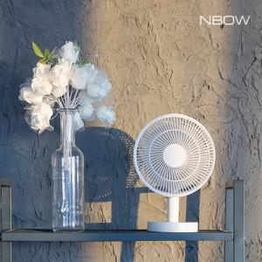

【상세/제작정보】 | *택배비 1박스당(12ea) 5000원 *100개미만 레이져인쇄 40,000원

【인쇄/포장옵션】 | 레이저, DTF1곳 / 포장지포장

【공급단가】 | 수량 | 50~ | 100~ | 500~ | 1,000~ | 2,000~
*VAT별도 | 단가 | 16,000원 | 15,740원 | 15,360원 | 14,970원 | 14,720원

【상품 URL】 | http://www.easy1.co.kr/src/goods_detail.php?gdno=30732

